Caracterización V3
 |  | MINISTERIO DE DEFENSA NACIONAL COMANDO GENERAL DE LAS FUERZAS MILITARES DIRECCIÓN GENERAL DE SANIDAD MILITAR GRUPO PLANEACIÓN ESTRATÉGICA |  |  |  |  |  | Caracterización de Proceso Administración del Sistema Integrado de Gestión DIGSA
 |  |  |  |  |  |  |  | MDN-COGFM-PROASIG-DIGSA-CA.95.1-2
 |  |  |  |  |  |  |  | Proceso Administración del Sistema Integrado de Gestión
Líder Proceso: |  |  | Coordinadora Grupo Planeación Estratégica
Objetivo: |  |  | Administrar el Sistema Integrado de Gestión (Sistemas de Gestión de Calidad, el Modelo Integrado de Planeación y Gestión, el Sistema de Calidad en Salud, Sistema de Gestión Ambiental, Sistema de Gestión de Seguridad y Salud en el Trabajo, Sistema Nacional de Servicio al Ciudadano y Sistema de Gestión de Seguridad de la Información) y mejorarlo de manera continua, orientado al cumplimiento de los requisitos y a la satisfacción de las partes interesadas.
Alcance: |  |  | Aplica a los Sistemas de Gestión desde la definición de políticas, metodologías y lineamientos para la implementación, operación, medición y evaluación del Sistema Integrado de Gestión.
ETAPAS CLAVE DE LA EJECUCION DEL PROCESO
Tipo de Proveedor |  | Proveedor | Entrada/Insumo | PHVA (Planear, hacer, verificar y actuar) | No. (Debe enumerar las actividades claves del proceso) | Subprocesos claves o de éxito del proceso | Procedimientos asociados | Responsable | Salida del proceso | Cliente del proceso | Tipo de Cliente
Externo | Interno |  |  |  |  |  |  |  |  |  | Interno | Externo
x |  | Ministerio de Defensa Nacional Departamento Administrativo de la Función Pública Normas Técnicas Internacionales ISO | Políticas y Lineamientos | P | 1 | Planificar la implementación y operación del Sistema de Integrado de Gestión | Diseño de estrategias y lineamientos para la implementación y mejora continua del Sistema Integrado de Gestión Procedimiento control de la información documentada Procedimiento Revisión por la Dirección | Coordinador de Planeación Estratégica Area Sistemas Integrados de Gestión | Construcción de documentos técnicos (planficación de cambios) | Ministerio de Defensa Nacional Departamento Administrativo de la Función Pública Todos los procesos de la entidad | x
 | x | Planeación Estratégica Administración del Sistema Integrado de Gestión | Contexto Estratégico | P | 2 | Planificar la implementación, fortalecimiento, seguimiento, medición y evaluación del Sistema de Integrado de Gestión | Procedimiento control de la información documentada Procedimiento Revisión por la Dirección | Coordinador de Planeación Estratégica Area Sistemas Integrados de Gestión | Manuales del Sistema Integrado de Gestión Plan de Acción SIG Políticas y Lineamientos Construcción de documentos técnicos (mejora de los procesos, instrumentos y herramientas) Información documentada en la suite visión empresarial | Subdirectores Lideres de Proceso Gestores de Calidad de todos los procesos de la entidad | x
 | x | Subdirectores Lideres de Proceso Gestores de Calidad de todos los procesos de la entidad Usuarios y partes interesadas | Necesidades de creación, mejora o eliminación de procesos y procedimientos del SIG | P | 3 | Planificar la implementación, fortalecimiento, seguimiento, medición y evaluación del Sistema de Integrado de Gestión | Procedimiento control de la información documentada Procedimiento Revisión por la Dirección | Coordinador de Planeación Estratégica Area Sistemas Integrados de Gestión | Manuales del Sistema Integrado de Gestión Plan de Acción SIG Construcción de Políticas y Lineamientos de aplicación transversal Construcción de documentos técnicos (mejora de los procesos, instrumentos y herramientas) Información documentada en la suite vision empresarial | Comité de Salud de las FFMM Alta Dirección Comité del Sistema Integrado de Gestión Subdirectores Lideres de Proceso Gestores de Calidad de todos los procesos de la entidad Direcciones de Sanidad y Jefatura de Salud | x
 | x | Comité de Salud de las FFMM Alta Dirección Comité del Sistema Integrado de Gestión Subdirectores Lideres de Proceso Gestores de Calidad de todos los procesos de la entidad Direcciones de Sanidad y Jefatura de Salud | Necesidades de Información del Sistema Integrado de Gestión | H | 4 | Coordinación de acciones de mejora con los procesos Construcción de documentos técnicos (informes, procedimientos, instructivos) Comunicar las estrategias que afiancen el Sistema de Gestión de Calidad mediante las tecnologías de la información y los medios de comunicación disponibles | Establecer procesos y procedimientos en coordinación con las áreas de la Dirección General de Sanidad Militar, que permitan la articulación entre el aseguramiento y la prestación de servicios según lo establecido en el Modelo de Atención Integral en Salud. Orientar los procesos en el cumplimiento de la normatividad legal vigente que rige su planificación, operatición, segumiento y medición, en concordancia con las normas técnicas internacionales y el MIPG. Revisión Operación, seguimiento, medición y evaluación del Sistema (abordaje riesgos y oportunidades, indicadores y mejora). Desarrollar las políticas, planes, programas, proyectos, lineamientos, directrices en coordinación con los grupos y áreas de la Dirección General de Sanidad Militar. | Coordinador de Planeación Estratégica Area Sistemas Integrados de Gestión | Documentos técnicos Información documentada construida por los procesos (procedmientos, manuales, guías, instructivos, formatos, matrices) Desarrollo de mesas de trabajo, acompañamiento y asesorías a los procesos en la gestión de calidad en concordancia con la normatividad vigente y los procedimientos establecidos entorno al mejoramiento continuo institucional. Información documentada | Comité de Salud de las FFMM Alta Dirección Comité del Sistema Integrado de Gestión Subdirectores Lideres de Proceso Gestores de Calidad de todos los procesos de la entidad Direcciones de Sanidad y Jefatura de Salud | x
 | x | Proceso Planeación Estratégica | Políticas de Administración del Riesgo e Indicadores | H | 5 | Administración Riesgo del Sistema Integrado de Gestión | Identificación de riesgos, mitigación y definición de acciones de mejora en el Sistema Integrado de Gestión. Operación, seguimiento, medición y evaluación del Sistema Integrado de Gestión. | Coordinador de Planeación Estratégica Area Sistemas Integrados de Gestión | Administración del Riesgo del Sistema Integrado de Gestión. Reporte de evaluación de Indicadores del Sistema Integrado de Gestión Información documentada | Proceso Planeación Estratégica | x
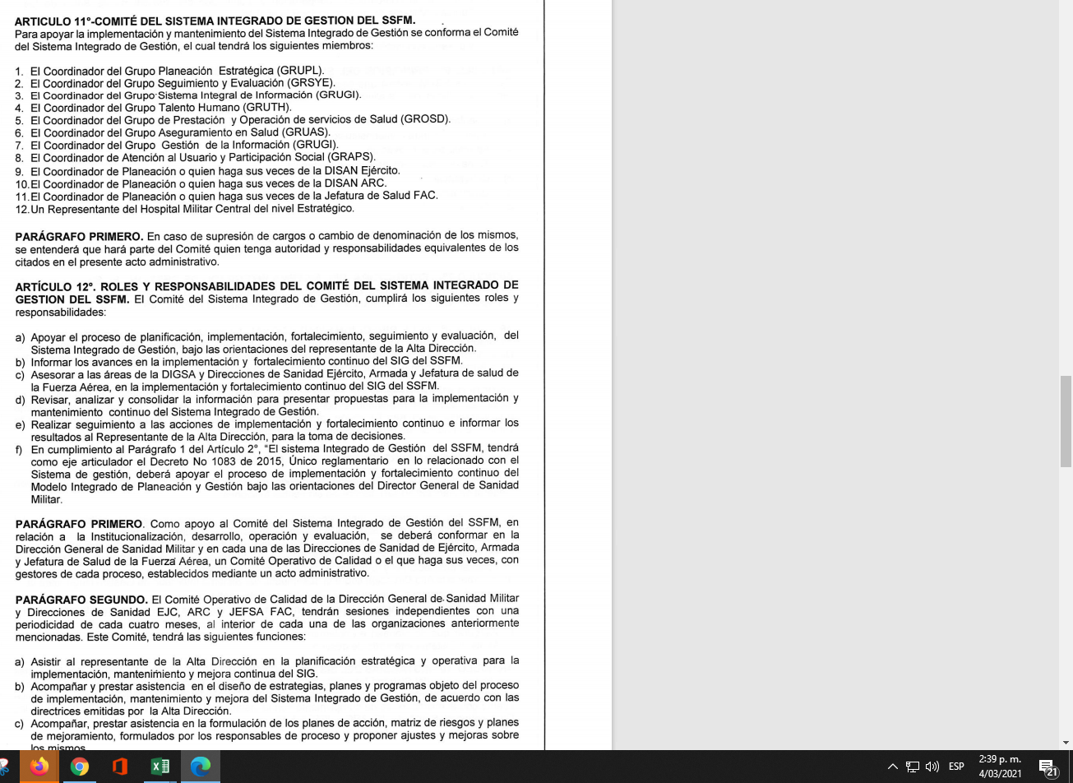
 | x | Comité de Salud de las FFMM Alta Dirección Comité del Sistema Integrado de Gestión Subdirectores Lideres de Proceso Gestores de Calidad de todos los procesos de la entidad Direcciones de Sanidad y Jefatura de Salud Proceso Planeación Estratégica | Solicitudes Necesidades de Información del Sistema Integrado de Gestión Informes | V | 6 | Realizar validación y seguimiento a la Administración del Sistema Integrado dde Gestión | Revisión Operación, seguimiento, medición y evaluación del Sistema (abordaje riesgos y oportunidades, indicadores y mejora) | Coordinador de Planeación Estratégica Area Sistemas Integrados de Gestión | Informes Información documentada Proceso Planeación Estratégica | Proceso Planeación Estratégica | x
 |  | Alta Dirección Administración del Sistema Integrado de Gestión Planeación Estratégica Todos los procesos de la entidad Usuarios | Informes Planes de >Mejoramiento Acciones de Mejora Necesidades institucionales y de los procesos en relación al SIG | V | 7 | Planificar la implementación, seguimiento, medición y evaluación del Sistema de Integrado de Gestión | Verificar la implementación, seguimiento, medición y evaluación del Sistema de Integrado de Gestión | Coordinador de Planeación Estratégica Area Sistemas Integrados de Gestión | Planes Plan de Acción Documentos técnicos Información documentada en la suite vision empresarial Informes | Alta Dirección Todos los procesos de la entidad Direcciones de Sanidad y Jefatura de Salud Usuarios | x
 | x | Comité de Salud de las FFMM Alta Dirección Comité del Sistema Integrado de Gestión Subdirectores Lideres de Proceso Gestores de Calidad de Planeación Estratégica Todos los procesos de la entidad Direcciones de Sanidad y Jefatura de Salud Todos los procesos de la entidad Usuarios | Planes de mejoramiento Acciones de Mejora Necesidades institucionales y de los procesos en relación al SIG | A | 8 | Realizar validación y seguimiento a la Administración del Sistema Integrado dde Gestión | Acciones de Mejora | Coordinador de Planeación Estratégica Area Sistemas Integrados de Gestión | Informes Información documentada en la suite vision empresarial Proceso Planeación Estratégica | Alta Dirección Proceso Planeación Estratégica | x
ENTORNO ESPECIFICO DEL PROCESO
Legales (Normatividad) |  | Modelo Integrado de Planeación y Gestión MIPG |  |  | Riesgos asociados e identificados |  |  | Medición del proceso (Indicadores asociados) |  |  | Consulte en los Módulos de la Suite*
Normograma aprobado y cargado a la plataforma SVE para consulta y verificación. |  | Dimensión 6 - Gestión del Conocimiento y la Innovación |  |  | Ver Riesgos en la suite visión empresarial |  |  | Ver indicadores en la suite visión empresarial |  |  | Documentos Plan de Acción Riesgos Indicadores Mejora Toda la información vigente está publicada en la Suite Visión Empresarial
TIPOS DE RECURSOS DEL PROCESO
Tangibles |  |  |  |  | Intangibles
Infraestructura/Equipos Operacionales |  |  |  |  | Humanos
Instalaciones físicas Computadores Elementos de oficina Elementos de comunicación Equipos Operacionales Iluminación Ventilación Ruido Tecnologicos: tecnologia, patentes. Fisicos: maquinaria, inmoviliaria, vehiculos, infraestructura, Computadores |  |  |  |  | Servidor Misional de Sanidad Militar Profesional de Defensa Técnico de Servicios Técnico para Apoyo de Seguridad y Defensa Auxiliares de Servicio Auxiliares para Apoyo de Seguridad y Defensa |  |  |  | Auxiliares para Apoyo de Seguridad y Defensa Personal Prestación de Servicios PS Humanos: conocimiento, habilidades, motivación.
SI SU PROCESO PERTENECE AL STAFF, LA TABLA DE APROBACION VA ASÍ:
Elaboró |  |  | Revisó |  |  |  |  | Aprobó
SMSM Edna del Pilar Martínez Páez Grupo Planeación Estratégica - PROASIG Área ARSIG |  |  | SMSM Edna del Pilar Martínez Páez Grupo Planeación Estratégica - PROASIG Área ARSIG |  |  | PD. Mónica Bibiana Bustamante Rondón Coordinadora Grupo Planeación Estratégica DIGSA (E) Representante de la Dirección |  | PD. Mónica Bibiana Bustamante Rondón Coordinadora Grupo Planeación Estratégica DIGSA (E) Representante de la Dirección

